信用交易
融资融券市场交易数据统计（20220927）

标的证券 | 融资融券余额（亿元） | 融资余额（亿元） | 融券余额（亿元） | 融资买入额（亿元） | 融资融券规模变化（亿元） | 融资余额增幅(‰) | 融券余额增幅(%)
统计数据 | 15,728.37 | 14,711.96 | 1,016.41 | 378.70 | -0.75 | -0.96 | 1.33
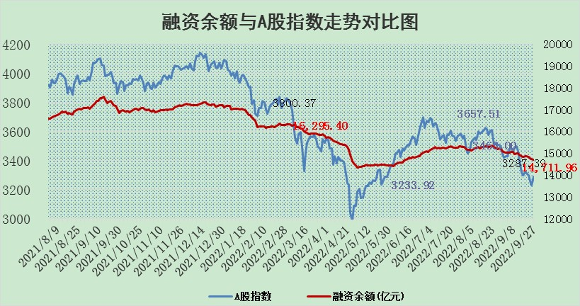

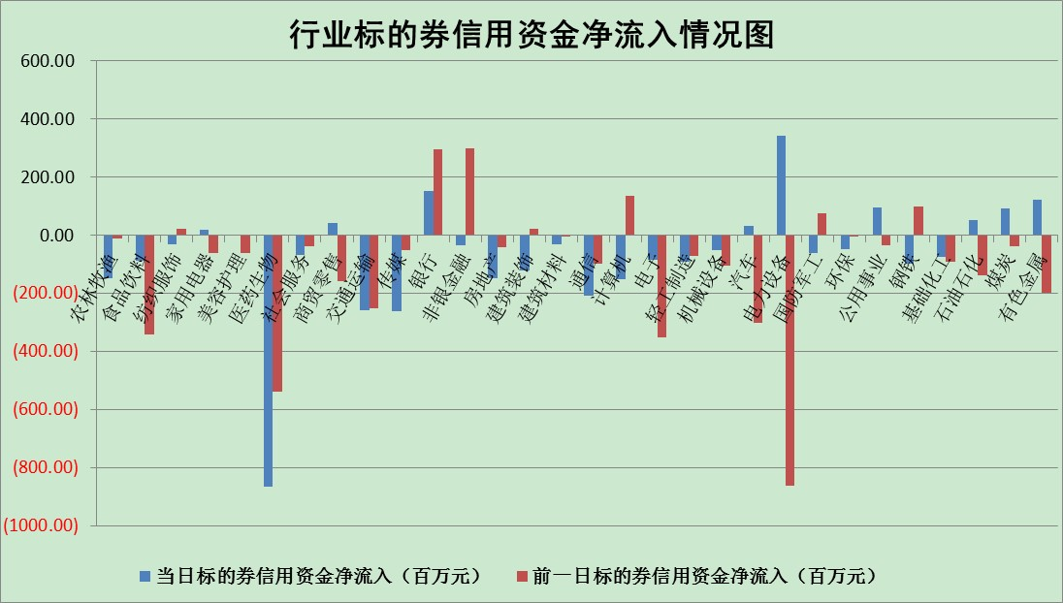

标的基金代码 | 标的基金简称 | 融资余额/市值(%) | 融资余额增幅(%) | 融资买入额/成交金额(%) | （融资余额净增额-融券余额净增额）/市值(‱) | 融券余额降幅(%) | ABS[（融资余额净增额-融券余额净增额）/市值净增额-1](%)
159902 | 华夏中小板ETF | 1.99 | 0.31 | 0.05 | 6.49 | 9.01 | 94.92
159915 | 易方达创业板ETF | 2.50 | 0.79 | 2128908.54 | 0.86 | -2.29 | 99.62
159919 | 嘉实沪深300ETF | 5.41 | -0.87 | 0.58 | -4.75 | 0.11 | 103.36
159920 | 华夏恒生ETF | 92.11 | -0.38 | 8.84 | -34.52 | 17.73 | 144.61
159922 | 嘉实中证500ETF | 0.36 | 0.33 | 28.97 | -13.00 | -2.12 | 107.12
159925 | 南方沪深300ETF | 0.01 | -4.99 | 0.00 | -0.07 | 0.00 | 100.06
159928 | 消费ETF | 0.93 | -0.82 | 3.90 | -1.15 | -4.73 | 100.34
159934 | 易方达黄金ETF | 438.38 | -0.01 | 16.35 | -4.44 | 0.00 | 114.99
159939 | 全指信息技术ETF | 0.81 | 0.35 | 18.27 | 0.55 | 100.00 | 99.75
159940 | 全指金融地产ETF | 0.35 | 2.64 | 0.05 | 0.91 | 0.00 | 98.39
159995 | 半导体芯片ETF | 2.04 | 0.21 | 233.72 | 0.56 | 0.87 | 99.65
159997 | 天弘中证电子ETF | 2.62 | -0.44 | 11.54 | -1.27 | -1.62 | 100.80
159998 | 天弘中证计算机主题ETF | 0.13 | -4.29 | 0.00 | -0.57 | 0.00 | 100.21
510050 | 华夏上证50ETF | 9.40 | -0.23 | 188.99 | -3.13 | -16.80 | 105.13
510180 | 华安上证180ETF | 0.51 | -0.14 | 0.91 | -0.09 | -3.73 | 100.09
510880 | 华泰柏瑞红利ETF | 0.19 | 1.29 | 0.35 | 0.59 | 7.73 | 99.33
510900 | 易方达恒生H股ETF | 153.42 | -0.51 | 23.69 | -78.06 | 0.00 | 217.35
511010 | 5年期国债ETF | 0.00 | 0.00 | 0.00 | 0.00 | 0.00 | 100.00
511380 | 可转债及可交换债券ETF | 26.39 | -0.04 | 1.57 | -1.19 | 0.00 | 100.77
512000 | 全指证券ETF | 7.81 | -0.66 | 12.18 | -3.74 | 3.51 | 103.37
512010 | 沪深300医药卫生ETF | 5.82 | -4.15 | 38.22 | -26.53 | -6.35 | 107.70
512070 | 沪深300非银ETF | 2.74 | 0.29 | 27.48 | -0.21 | -9.08 | 100.26
512400 | 南方中证申万有色金属ETF | 1.29 | 2.42 | 1.56 | 10.39 | 10.06 | 85.16
512580 | 广发中证环保产业ETF | 0.70 | -1.24 | 0.18 | -1.18 | -0.66 | 101.47
512660 | 国泰中证军工ETF | 3.10 | -0.59 | 21.10 | -1.94 | -0.15 | 104.17
512800 | 华宝中证银行ETF | 12.67 | -0.58 | 4.66 | -4.92 | 31.92 | 114.87
512980 | 广发中证传媒ETF | 2.08 | 1.94 | 116.16 | 3.83 | -5.44 | 97.80
515030 | 华夏中证新能源汽车ETF | 1.58 | 2.63 | 17.95 | 4.04 | 0.00 | 90.72
515050 | 华夏中证5G通信主题ETF | 1.84 | 0.90 | 87.76 | 1.57 | -1.29 | 98.68
515070 | 华夏中证人工智能ETF | 1.70 | -0.52 | 0.05 | -0.88 | 0.00 | 100.51
标的股票比较指标 |  | 融资余额/流通A股市值(%) | 融资余额增幅(%) | 融资买入额/成交金额(%) | （融资余额净增额-融券余额净增额）/流通A股市值(‱) | 融券余额降幅(%) | ABS[（融资余额净增额-融券余额净增额）/流通A股市值净增额-1](%)
前十名标的个股 |  | 众应互联 | 新华联 | 软控股份 | 东兴证券 | 三维通信 | 公牛集团
 |  | 数知科技 | 古井贡酒 | 外高桥 | 软控股份 | 凯龙股份 | 沧州大化
 |  | 丹邦科技 | 瑞丰新材 | 包钢股份 | 新华联 | 华茂股份 | 卡倍亿
 |  | 易见股份 | 吉祥航空 | 天奈科技 | 亿晶光电 | 奥康国际 | 恒源煤电
 |  | 聚龙股份 | 欧派家居 | 唐山港 | 长虹华意 | 嘉应制药 | 中船防务
 |  | 绿庭投资 | 唐山港 | 光大银行 | 和而泰 | 江苏阳光 | 中航电子
 |  | 西水股份 | 赣能股份 | 农业银行 | 天奈科技 | 山石网科 | 福星股份
 |  | 仁东控股 | 飞科电器 | 香江控股 | 华孚时尚 | 东港股份 | 山东黄金
 |  | 数码科技 | 科士达 | 京东方A | 上海雅仕 | 德美化工 | 天准科技
 |  | 全柴动力 | 海大集团 | 盈峰环境 | 东来技术 | 瑞茂通 | 国安达
后十名标的个股 |  | 广田集团 | 绝味食品 | 盐田港 | 双塔食品 | 合肥百货 | 广晟有色
 |  | 延安必康 | 三友医疗 | 广田集团 | 顺网科技 | 大湖股份 | 联化科技
 |  | 曙光股份 | 迎驾贡酒 | 延安必康 | 徐家汇 | 中信海直 | 金石资源
 |  | 龙净环保 | 新华医疗 | 曙光股份 | 莱宝高科 | 上海雅仕 | 东方电气
 |  | 中嘉博创 | 徐家汇 | 龙净环保 | 莱茵生物 | 双塔食品 | 西部矿业
 |  | 泰禾集团 | 特力A | 中嘉博创 | 联创光电 | 三川智慧 | 海南矿业
 |  | 苏宁易购 | 亨通光电 | 泰禾集团 | 中体产业 | 博瑞传播 | 蓝特光学
 |  | 中信国安 | 西王食品 | 苏宁易购 | 劲嘉股份 | 金枫酒业 | 西藏矿业
 |  | 台海核电 | 楚天高速 | 中信国安 | 三友医疗 | 雷柏科技 | 泰和新材
 |  | 当代文体 | 山大华特 | 台海核电 | 格力地产 | 剑桥科技 | 天通股份
说明：1.以上普通交易数据和信用交易数据皆以交易日收盘后数据为基准；2.上述标的证券总数据只计算标的证券市场总数据，不包括从标的证券中调出去标的证券数据，所以与交易所公布的总值略有不同； 3.上述行业采用申万一级行业分类；4.以上标的基金和标的个股中比较的6个指标值中：前5个（从左至右）为正向指标，值越大排名越靠前；第6个为逆向指标，值越小，排名越靠前；5.第6个指标中ABS[]表示求绝对值，其主要用于考量信用资金相对净流入对股价相对净变化的贡献程度；6.数据来源：wind，交易所。

